상품제안서
르에어 LAir 대용량 DUAL 무선 USB가습기 LA-UH050W | 상품코드: F24887

 |  |  |  |  |  |  | 02-412-0044 | www.easy1.co.kr
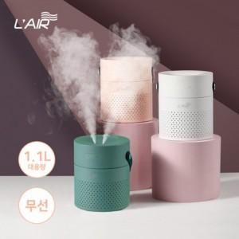

【상세/제작정보】

【인쇄/포장옵션】 | 실크 / 포장지포장

【공급단가】 | 수량 | 50~ | 100~ | 500~ | 1,000~ | 2,000~
*VAT별도 | 단가 | 22,920원 | 22,530원 | 21,960원 | 21,580원 | 21,010원

【상품 URL】 | https://dev.easy1.co.kr:443/src/goods_detail.php?gdno=24887

